Estadísticas
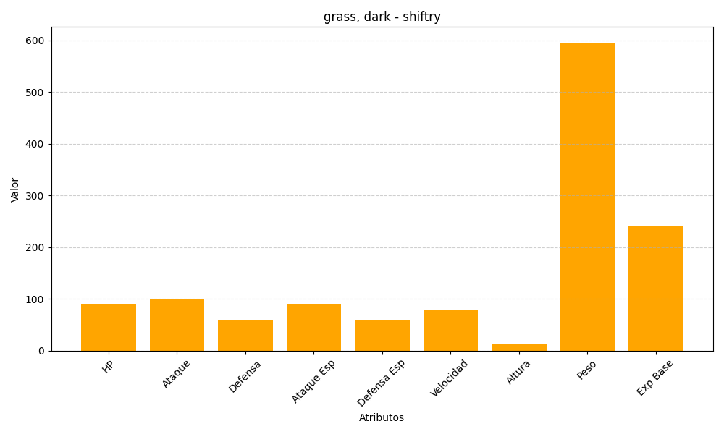
ID | Nombre | Tipo | HP | Ataque | Defensa | Ataque Especial | Defensa Especial | Velocidad | Altura | Peso | Experiencia Base
275 | shiftry | grass, dark | 90 | 100 | 60 | 90 | 60 | 80 | 13 | 596 | 240

